A̳ssets
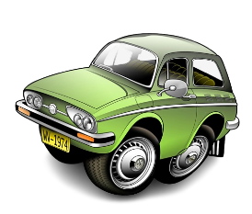
Paleta de Cores

#CAEDFB | Xbox Color | # E8E6E9 | negative zone
#4D93D9 | Xbox Color
#44B3E1 | Menus
#215C98 | Menus

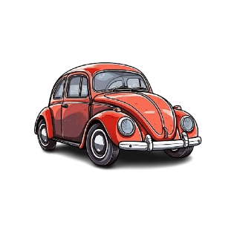
Logos |  |  |  | ícones

D̳ashboard
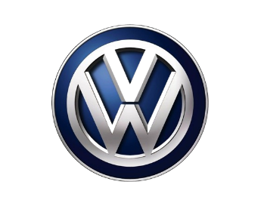
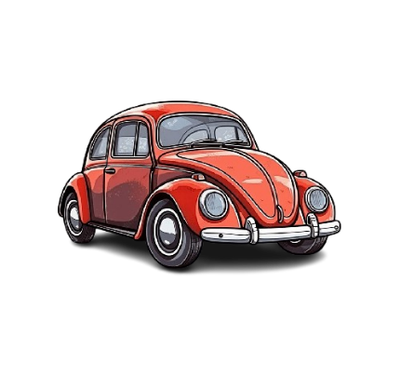

VOLKSWAGEM DO BRASIL

VOLKSWAGEM
State Total
 | Total
AM | R$80,000.00
ES | R$570,000.00
GO | R$554,000.00
MG | R$717,000.00
PE | R$182,000.00
PI | R$529,000.00
PR | R$591,000.00
RJ | R$527,000.00
RS | R$477,000.00
SP | R$2,950,000.00
Total type of use
 | Total
Amarok | 6
Bora | 4
Fox | 6
Gol | 5
Golf | 6
ID.4 | 2
Jetta | 6
Kombi | 4
Nivus | 2
Parati | 4
Passat | 6
Polo | 6
Santana | 4
Saveiro | 6
Taos | 2
T-Cross | 2
Tiguan | 6
Up! | 6
Virtus | 2
Voyage | 6

Total sales per car
 | Total
Amarok | R$886,000.00
Bora | R$114,000.00
Fox | R$278,000.00
Gol | R$170,000.00
Golf | R$566,000.00
ID.4 | R$520,000.00
Jetta | R$586,000.00
Kombi | R$78,000.00
Nivus | R$270,000.00
Parati | R$94,000.00
Passat | R$706,000.00
Polo | R$359,000.00
Santana | R$86,000.00
Saveiro | R$336,000.00
Taos | R$350,000.00
T-Cross | R$290,000.00
Tiguan | R$726,000.00
Up! | R$246,000.00
Virtus | R$220,000.00
Voyage | R$296,000.00

